合同总额分析
合同总额可分析相关数据有合同总额，预计合同金额（从销售立项表中取数）
可分析相关维度有年份，大数据二级立项（可能），可进行同期合同金额比较，必须分析项为部门

 | 2019年合同总额 | 2018年合同总额 |  | 2019年合同总额 | 合同总额 | 剩余预计合同总额 | 年度 | 合同总额 | 合同总额区间 | 合同数量 | 合同总额
1部门 | 202 | 156 | 1大数据 | 152 | 284 | 562 | 2010 | 163 | 0~20 | 190 | 66
2部门 | 208 | 196 | 2大数据 | 123 |  |  | 2011 | 355 | 20~50 | 158 | 107
3部门 | 80 | 92 | 3大数据 | 161 |  |  | 2012 | 346 | 50~100 | 102 | 69
4部门 | 151 | 147 | 4大数据 | 198 |  |  | 2013 | 377 | 100~500 | 144 | 133
5部门 | 113 | 73 | 5大数据 | 105 |  |  | 2014 | 269 | 500~1000 | 153 | 157
6部门 | 123 | 105 | 6大数据 | 82 |  |  | 2015 | 139 | 1000+ | 200 | 160
7部门 | 79 | 73 | 7大数据 | 123 |  |  | 2016 | 250
8部门 | 84 | 50 | 8大数据 | 146 |  |  | 2017 | 167
9部门 | 77 | 150 | 9大数据 | 208 |  |  | 2018 | 255
10部门 | 54 | 66 | 10大数据 | 73 |  |  | 2019 | 308
 | 1171 | 1108 | 11大数据

部门合同总额对比
同期合同总额对比
2019年合同总额 | 1171
2018年合同总额 | 1108
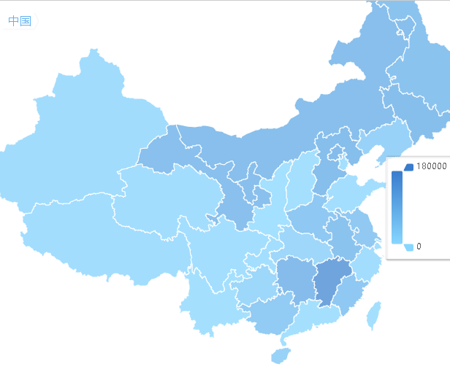

地区合同金额对比

合同金额区间数量

合同总额区间对比
合同总额年度变化

修改提要:
由于大项目二级立项及部门会发生变动，且较为频繁，故去除在该项的同比分析
去除合同总额分析，合同预计总额与合同总额无明显联系，且占用页面资源
增加地图模块，展示各地区合同详情
合同总额需增加合同金额区间的分类 （0~20，20~50，50~100，100~500，500~1000，1000+） 分析区间的合同数量，合同金额，合同数占比

业绩总额分析
业绩分析可分析相关数据为业绩总额及业绩目标
业绩分析可分析相关维度有季度，年度，部门，同期值，(大项目二级立项)

 | 目标 | 实际 | 2018年同期 | 当季度预计剩余完成数 |  |  | 业绩总额 | 业绩目标 | 完成率 |  | 2019 | 2018
一季度 | 181 | 98 | 167 | 131 | A事业部 | 1部门 | 64 | 115 | 0.55652173913 | 实际 | 110 | 181
二季度 | 124 | 152 | 79 | 39.3 | B事业部 | 2部门 | 150 | 52 | 2.8846153846 | 目标 | 99 | 168
三季度 | 54 | 183 | 80 | 7.86 | C事业部 | 3部门 | 90 | 164 | 0.5487804878
四季度 | 163 | 92 | 83 | 3.93 |  | 4部门 | 174 | 173 | 1.0057803468 |  | 业绩总额
 | 522 | 525 |  |  |  | 5部门 | 152 | 168 | 0.90476190476 | 2010 | 288
 |  |  |  |  |  | 6部门 | 195 | 143 | 1.3636363636 | 2011 | 169
 |  |  |  |  |  | 7部门 | 195 | 159 | 1.2264150943 | 2012 | 393
 |  |  |  |  |  | 8部门 | 96 | 209 | 0.45933014354 | 2013 | 374
 |  |  |  |  |  | 9部门 | 167 | 136 | 1.2279411765 | 2014 | 358
 |  |  |  |  |  | 10部门 | 121 | 93 | 1.3010752688 | 2015 | 121
 |  |  |  |  |  |  |  |  |  | 2016 | 152
 |  |  |  |  |  |  |  |  |  | 2017 | 117
 |  |  |  |  |  |  |  |  |  | 2018 | 289
注：仪表盘展示各季度业绩完成情况，当季度预计剩余完成数为漏斗图，从上至下显示商机到实际预计完成值 |  |  |  |  |  |  |  |  |  | 2019 | 215
一季度完成情况
二季度完成情况
 | 二季度
目标 | 195
实际 | 124
 | 152
三季度完成情况
 | 三季度
目标 | 54
实际 | 183
四季度完成情况
 | 四季度
目标 | 163
实际 | 92

业绩总额同期比
当季度剩余数预计完成数
业绩总额季度同期比较

业绩总额年度变化情况

部门业绩总额完成情况

修改提要
部门数据较多，如可能展现方式变化为其他方式
同合同总额展示各年度目标实际值
当季度剩余预计完成数展示当季度预计完成数，当季的未签预计合同数，概率合同额
部门数据较多，如可能展现方式变化为其他方式

回款分析
回款分析可分析相关数据为回款总额及回款目标
回款分析可分析相关维度有季度，年度，部门，同期值，(大项目二级立项)

 | 目标 | 实际 | 2018年同期 | 当季度预计剩余完成数 |  |  | 回款总额 | 回款目标 | 完成率 |  | 2019 | 2018
一季度 | 152 | 127 | 169 | 159 | A事业部 | 1部门 | 53 | 111 | 0.47747747748 | 实际 | 85 | 176
二季度 | 63 | 100 | 210 | 47.7 | B事业部 | 2部门 | 161 | 196 | 0.82142857143 | 目标 | 81 | 131
三季度 | 63 | 204 | 64 | 9.54 | C事业部 | 3部门 | 193 | 154 | 1.2532467532
四季度 | 81 | 174 | 207 | 4.77 |  | 4部门 | 120 | 68 | 1.7647058824 |  | 回款总额
 | 359 | 605 |  |  |  | 5部门 | 159 | 202 | 0.78712871287 | 2010 | 382
 |  |  |  |  |  | 6部门 | 162 | 113 | 1.4336283186 | 2011 | 109
 |  |  |  |  |  | 7部门 | 54 | 136 | 0.39705882353 | 2012 | 293
 |  |  |  |  |  | 8部门 | 87 | 88 | 0.98863636364 | 2013 | 278
 |  |  |  |  |  | 9部门 | 183 | 101 | 1.8118811881 | 2014 | 326
 |  |  |  |  |  | 10部门 | 149 | 62 | 2.4032258065 | 2015 | 203
 |  |  |  |  |  |  |  |  |  | 2016 | 211
 |  |  |  |  |  |  |  |  |  | 2017 | 207
 |  |  |  |  |  |  |  |  |  | 2018 | 100
注：仪表盘展示各季度回款完成情况，当季度预计剩余完成数为漏斗图，从上至下显示商机到实际预计完成值 |  |  |  |  |  |  |  |  |  | 2019 | 325
一季度完成情况
二季度完成情况
 | 二季度
目标 | 162
实际 | 63
 | 100
三季度完成情况
 | 三季度
目标 | 63
实际 | 204
四季度完成情况
 | 四季度
目标 | 81
实际 | 174

回款总额
回款同期比
当季度剩余数预计完成数
回款总额季度同期比较

回款总额年度变化情况

回款完成情况

修改提要
回款总体同回款，在当季度预计回款部分展示季度总回款，当季度存量，当季度逾期存量

